TITRE


TARIFS 2025

DIVERTO_triangle_P1_
LE TRIANGLE DE PAGE "UNE"
format streamer rond H 80 x L 80 + 3 mm de rogne / format streamer rectangle H 80 x L 60 + 3 mm de rogne

Produit impérativement commercialisé en sus :
- D' UN DOCUMENT SOUS BLISTER
SUR UNE ZONE DEPARTEMENTALE
- D' UNE PAGE INTERIEURE DEPARTEMENTALE

Edition | Tarif Forfaitaire €
CORSE | 500


Streamer Lx H : 80x80 mm
Courbure normée: Diamètre 80 mm

REMISE APPLICABLE
 | REMISE CA
 | REMISE COUPLAGE ou ACCELERATEUR

DIVERTO_Jaquette_
La 1/2 Jaquette + 1 Page en 2ème cahier

EDITION |  | Tarif Forfaitaire €
CORSE |  | 4,500

La 1/2 Jaquette + 1 page en 2ème cahier

EDITIONS |  | Tarif Forfaitaire €
HAUTE CORSE |  | 3,000
CORSE DU SUD |  | 2,000
Attention : Remise plafonnée à -30%

* | Abonnés postaux compris
** | hors abonnés postaux



 | Jaquette L x H : 105x250 mm
 | Format identique Recto / verso

 | REMISE APPLICABLE
 |  | REMISE CA
 |  | REMISE COUPLAGE ou ACCELERATEUR

_FEMINA_Triangle_P1_
Le Triangle de Page "Une"
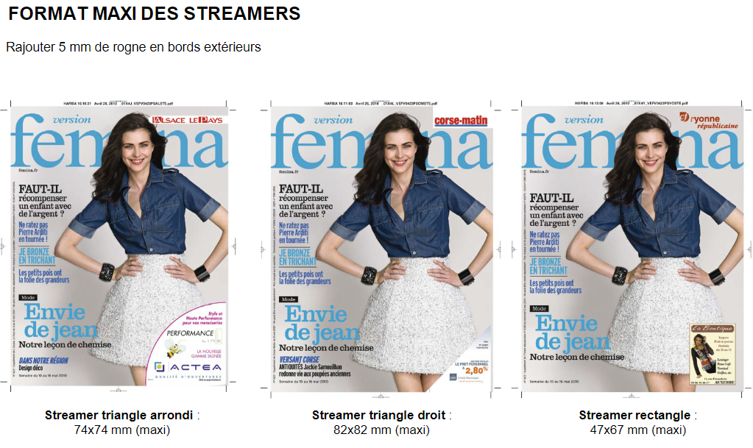

Produit impérativement commercialisé en sus :
- D' UN DOCUMENT LIBRE ou sous BLISTER
SUR UNE ZONE DEPARTEMENTALE
- D' UNE PAGE INTERIEURE DEPARTEMENTALE
1 SEMAINE DE PRESENCE SUR CORSEMATIN.COM EN CARRE OU MEGABANNER

ZONES DEPARTEMENTALES |  | TARIFS
 |  | €
CORSE |  | 500

Répartition 70% CM et 30% WEB

REMISE APPLICABLE
 | REMISE CA
 | REMISE COUPLAGE ou ACCELERATEUR

TARIFS 2019 / 2020

FEMINA_TDCE_DECO


TENDANCE HABITAT & DECORATION

MODULES PUBLICITAIRES
DEPARTEMENTAUX

 | CORSE
PAGE | 1,150 €
1/2 PAGE | 750 €
1/4 PAGE | 400 €

1 Page Publi-Rédac (cf Charte) * | 1150 € + 50 €HT Frais Techniques
1 Double Page Publi-Rédac (cf Charte) * | 2200 €+ 100 €HT Frais Techniques
* Frais de déplacement et photos en sus
Attention délai de réservation J-30

REMISE APPLICABLE
 | REMISE CA
 | REMISE COUPLAGE ou ACCELERATEUR

